车辆保养
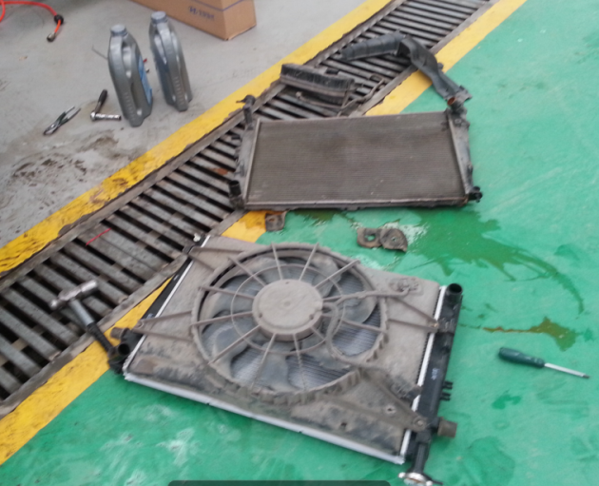
 |  | 淮南车辆维修保养记录
 |  | 途 胜 |  | 捷 达 |  | 途胜水箱 |  | 途胜减震
时间 | 行驶里程 | 保养项目 | 时间 | 行驶里程 | 保养项目
2012.10.18 | 189800KM | 机油、机滤、空滤、玻璃水壶 | 2012.11.29 | 13000KM | 机油、机滤、空滤、
2013.01.15 | 197600KM | 机油、机滤、右前大灯 | 2013.03.24 | 19700KM | 机油、机滤、维修起动机
2013.1.7 | 197500KM | 更换右后轮轴承（张存东更换） | 2013.06.11 | 25700KM | 机油、机滤、空滤
2013.3.27 | 200000KM | 更换前刹车片 | 2013.9.11 | 33000KM | 机油、机滤、空滤
2013.4.28 | 203500Km | 机油、机滤空滤、喇叭 | 2013.12.12 | 38000KM | 更换两条轮胎
2013.5.18 | 204500KM | 正时皮带损坏，更换皮带、气门火花塞等 | 2013.12.31 | 39500KM | 机油、机滤、空滤、汽滤
2013.7.1 | 209500KM | 机油、机滤、空滤 | 2014.4.9 | 47000KM | 机油、机滤、空调滤芯、雨刮片
2013.9.14 | 215500KM | 机油、机滤、空滤、汽油滤、后雨刮 | 2014.4.12 | 47433KM | 更换左前轮轴承
2013.10.3 | 216300KM | 更换电瓶 | 2014.7.30 | 52500KM | 机油、机滤、空滤、后尾灯 360 | 捷达更换轴承
2013.10.13 | 216500KM | 全车喷漆，更换后刹车片 | 2014.8.30 | 54000KM | 刹车盘、刹车片、
2013.11.14 | 221500KM | 机油、机滤、空滤、清洗节气门 | 2014.12.07 | 61000KM | 机油、机滤、空滤、空调滤芯、防冻液
2014.2.23 | 227500KM | 机油、机滤、空滤、 | 2014.12.07 | 61000KM | 更换两条轮胎、四轮定位
2014.3.9 | 228140KM | 更换右后减震器总成、更换左右后轮轴承 | 2015.4.15 | 68000KM | 机油、机滤、空滤 |  |  | 途胜后轮轴承
2014.4.12 | 230440KM | 更换水箱、防冻液 | 2015.6.30 | 71000KM | 火花塞、分缸线、清理喷油嘴
2014.6.10 | 234068KM | 机油、机滤、空滤、火花塞 | 2015.9.13 | 78000KM | 机油、机滤、空滤、空调滤芯、刹车油、转向助力油、正时皮带、涨紧轮、变速箱油
2014.7.31 | 237500KM | 更换分缸线、前刹车片、雨刮片、空调助力泵发电机皮带 640 | 2015.12.12 | 82820KM | 更换左前轮轴承、轴头、右三角臂、清洗节气门、大灯灯泡
2014.9.22 | 242000KM | 机油、机滤、空滤、空调滤 | 2016.2.24 | 85700KM | 机油、机滤、空滤、防冻液、雨刷
2014.12.1 | 248400KM | 机油、机滤、空滤 | 2016.5.23 | 91000KM | 机油、机滤、空滤
2015.4.10 | 256800KM | 机油、机滤、空滤、空调滤、正时皮带组件
2015.4.12 | 256800KM | 更换两条轮胎
2015.6.20 | 261582KM | 更换三角臂、稳定杆
2015.7.29 | 264500KM | 维修空调更换雪种
2015.9.1 | 266803KM | 机油、机滤、空滤
2015.11.22 | 275000KM | 更换两条轮胎 |  |  |  | 捷达损坏 轮胎
2015.11.28 | 275300KM | 机油、机滤、空滤、变速箱油、助力油、刹车油、空调清洗；更换大灯
2016.1.26 | 280800KM | 更换四轮刹车片、机油、机滤、空滤
2016.2.27 | 282000KM | 更换压缩机、高压管、雪种
2016.5.8 | 288000KM | 机油、机滤、空滤、平面轴承
2016.5.16 | 288900KM | 清洗节气门、更换火花塞、汽油泵、汽油滤芯、分缸线

2017.11.20 | 338000KM | 正时皮带、曲轴油封、机油、机滤、空滤

 |  |  |  |  |  | 途胜正时 皮带损坏
 |  |  |  |  |  |  | 以下为途胜空调助力发电机皮带

